Eyðublað - Áhættumat
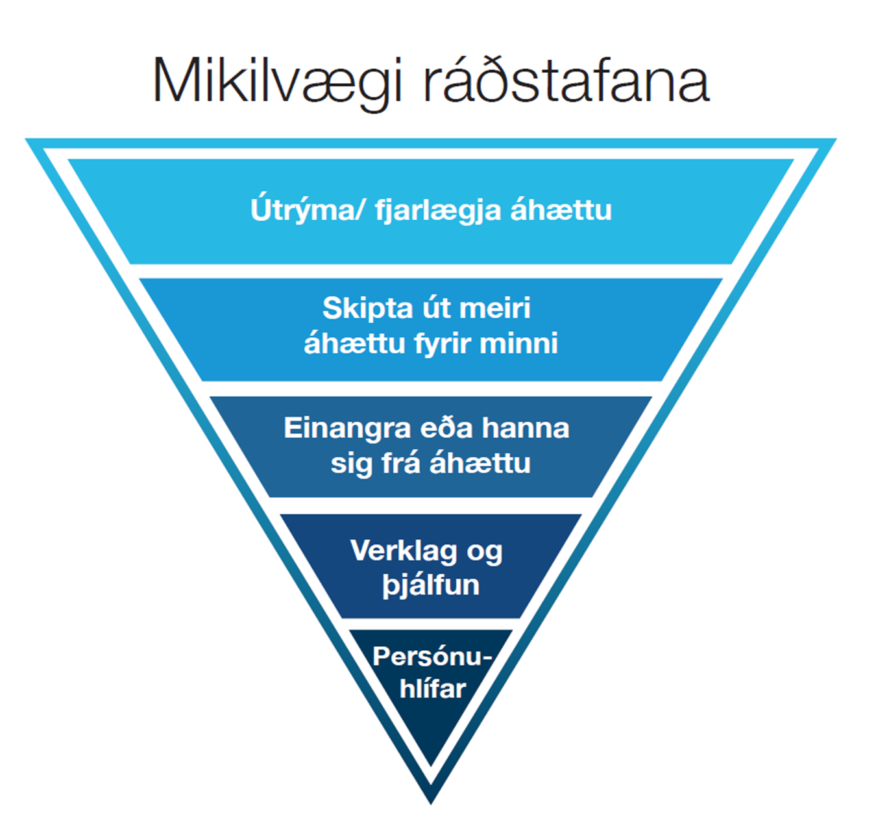
Áhættumat: |  |  | Persónuhlífar við verkið:
Ábyrgð:
Þátttakendur:
Dagsetning: |  |  |  |  |  |  |  | 16
VERKÞÁTTUR | HÆTTA | ATBURÐUR | ORSAKIR | RÁÐSTAFANIR | AFLEIÐINGAR | LÍKUR | ÁHÆTTUSTIG | FREKARI RÁÐSTAFANIR
 | Árekstur | Starfsmaður verður fyrir ökutæki | Vinna í umferð | Óafgirt vinnusvæði: Leggja bíl þannig að hann skýli gegn aðsteðjandi umferð, nota blikkljós, klæðast sýnileikafatnaði með endurskini. Afgirt vinnusvæði: Aðgreina vel vinnusvæði skv. MERKINGAR VINNUSVÆÐA & REGLUR UM VINNUSTVÆÐAMERKINGAR og útgefnum teikningum og verklýsingu ef þær eru til staðar. Búa til gönguleiðir og afmarka vel vinnusvæði svo gangandi starfsmenn séu ekki í hættu. Fyrir öll verk gildir: Viðhalda merkingum og girðingum á meðan á verktíma stendur. Yfirfara þarf bæði merkingar og girðingar í lok vinnudags. Sérstaklega skal ganga vel frá um vetrartíma og þar sem illa sést til.
 | Árekstur | Almennir vegfarendur verða fyrir ökutæki fyrirtækisins. | Merkingar á vinnusvæði ekki fullnægjandi / gönguleiðir ekki skýrar | Séu girðingar og merkingar ekki hannaðar: Ganga frá vinnusvæði og merkingum eins og segir til um í MERKINGAR VINNUSVÆÐA & REGLUR UM VINNUSTVÆÐAMERKINGAR. Séu girðingar og merkingar hannaðar: Fara eftir útgefnum teikningum og verklýsingu varðandi girðingar og merkingar. Fyrir öll verk gildir: Viðhalda merkingum og girðingum á meðan á verktíma stendur. Yfirfara þarf bæði merkingar og girðingar í lok vinnudags. Sérstaklega skal ganga frá vel um vetrartíma og þar sem illa sést til.
 | Fall/hrun | Starfsmaður fellur í stiga eða tröppu | 1 Stigi/trappa gefur sig/brotnar 2. Skrikar fótur 3. Stigi/trappa rennur/fellur vegna undirlags | 1. Nota viðurkennda stiga/tröppur skv. ÍST EN 131 . Sjónskoða stiga/tröppur fyrir hverja notkun. 2. Viðhalda þriggja punkta gripi og snúa að stiga. Meta skal aðstæður hverju sinni m.t.t. veðurskilyrða. 3. Skoða undirlag, tryggja að það sé þétt og slétt. Stilla stiga upp með halla 1:4 og stigi nái 1 m upp fyrir brún. Festa stiga efst eða halda við stigann. Stíga ekki í efsta þrep í tröppum.
 | Fall/hrun | Starfmaður fellur af vinnupalli | Vinnupallur gefur sig og/eða vinnupallur ekki uppsettur á fullnægjandi hátt. | Vinnupallar skulu vera af viðurkenndri gerð og reistir skv. Ísl. reglugerðum af fagaðila. Hafa skal í huga að uppfylla skilyrði um varnir á vinnupöllum. Til staðar sé handlisti (1m), hnélisti (0,5m) og fótlisti (0,15m). Festa lóðrétta stiga uppi, niðri og a.m.k. með 3 metra millibili. Trévinnupallar skulu teknir út af Vinnueftirliti ríkisins fyrir fyrstu notkun. Sjónskoða vinnupalla fyrir hverja notkun.
 | Fall/hrun | Starfsmaður fellur úr staur | 1. Staur gefur sig 2. Starfsmaður missir jafnvægið | 1. Þar sem því er viðkomið skal nota vinnulyftu eða mannkörfu við vinnu í loftlínu. Ástandsmeta staur áður en hann er klifinn m.t.t. styrks, stöðugleika og ísingar. Nota viðurkenndan klifur og fallvarnarbúnað. 2. Starfsmaður skal hafa hlotið fallvarna og loftlínu þjálfun áður en vinna hefst. Meta skal aðstæður hverju sinni m.t.t. veðurskilyrða. Starfsmaður á jörðu niðri (gæslumaður) fylgist með og hefur tiltæka björgunaráætlun sem ákveðin er í sameiningu fyrir verk.
 | Fall/hrun | Starfsmaður fær yfir sig efni frá skurðbrúnum | 1. Brún gefur sig 2. Þung tæki of lægt brún | 1. Réttur flái/halli samkvæmt hönnun/áætlun eða tryggja hrunvarnir. Huga skal að veðurbreytingum (frost/þíða) og gera þær ráðstafanir sem þarf til að sporna við hættuástandi. Koma í veg fyrir að þungir hlutir hvíli á bakka. Efni skal vera a.m.k. 1 m frá skurðbrún. 2. Vélar og tæki skulu vera sem fjærst skurðbrún.
 | Fall/hrun | Starfsmaður fær í sig verkfæri eða yfir sig efni. | 1. Lausir hlutir/verkfæri/efni of nálægt brún. 2. Starfsmaður við vinnu fyrir ofan missir hlutir/verkfæri/efni | 1. Halda hlutum/verkfærum/efni sem fjærst brún. Setja upp táborð á vinnupöllum. 2. Tryggja/girða af svæðið fyrir neðan.
 | Fall/hrun | Starfsmaður fær yfir sig hlass við hífingu | 1. Ekki viðeigandi réttindi 2. Starfsmaður stendur innan skotlínu/hættusvæðis 3. Stroffa eða annar hífibúnaður gefur sig 4. Blökk eða vír gefur sig 5. Misskilningur í samskiptum 6. Veðuraðstæður | 1. Kranastjórnandi hafi viðeigandi réttindi. 2. Standa utan skotlínu/hættusvæðis. Nota stýrilínur og snerta ekki hlass. Afmarka vinnusvæði. Kranastjórnandi skal ávallt hafa góða yfirsýn. Halda byrgði eins lágt og hægt er. Aldrei hífa yfir fólk eða byggingar. Ekki yfirgefa stjórntæki með byrði hangandi í krana. 3. Stroffur og annar hífibúnaður skulu vera skoðaðar fyrir notkun. Nota viðurkenndan hífingarbúnað. 4. Fyrirbyggjandi viðhald á blökk og vír, skoðun frá Vinnueftirliti. Sjónskoða krana fyrir notkun 5. Tryggja skýr samskipti við kranamann. Starfsmaður skal hafa hlotið viðunnandi þjálfun áður en vinna hefst. 6. Meta veðuraðstæður. Vinna óheimil yfir 20 m/sek.
 | Fall/hrun | Starfsmaður fær yfir sig hlass úr gröfu | 1. Ekki viðeigandi réttindi 2. Mistök/misskilningur í samskiptum 3. Búnaður bilar | 1.Kranastjórnandi hafi viðeigandi réttindi. 2. Skýr samskipti milli aðila. Starfsmaður skal halda sig a.m.k. 3 metra frá vinnuvélum. 3. Sjónskoða vinnuvél (skoðanamiði).
 | Fall/hrun | Starfsmaður fær yfir sig vörur/hluti úr hillum eða rekkum | 1. Vörur ekki settar tryggilega í hillur/rekka 2. Gengið á óöruggu svæði | 1. Vanda röðun í hillur/rekka. Setja þyngstu hluti neðst. 2. Merkja tryggar gönguleiðir.
 | Klemma/högg | Starfsmaður verður fyrir höggi eða klemmist vegna vinnuvéla | 1. Stendur í skotlínu/á hættusvæði 2. Misskilningur í samskiptum | 1. Starfsmaður skal vera utan hættusvæðis. Halda sig a.m.k. 3 m frá vinnuvélum. 2. Tryggja skýr samskipti við kranamann.
 | Klemma/högg | Starfsmaður slasast þegar lyftari/krani fer á hliðina | 1. Gafflar of hátt uppi 2. Of þung byrði fyrir lyftara/krana, byrði ekki tryggilega fest 3. Farið of hratt inn í beygju 4. Undirlag lyftara ekki tryggt eða í halla | 1. Keyra varlega með gaffla eins lágt og hægt er. Nota öryggisbelti. 2. Tryggja að lyftari/krani sé ekki of hlaðinn, þoli þyngdina sem sett er á hann. Stappa/festa byrgði tryggilega. 3. Fara sérstaklega gætilega í beygjur. 4. Tryggja öruggt undirlag fyrir lyftara/krana.
 | Klemma/högg | Starfsmaður fær yfir sig vörur frá lyftara | 1. Keyrt of hratt 2. Farið of hratt í beygjur 3. Lyftara hemlað snögglega 4. Starfsmaður í of mikilli nálægð við lyftara 5. Lyftari of hlaðinn/byrði ekki tryggilega fest | 1. Keyra varlega með gaffla eins lágt og hægt er. 2. Fara sérstaklega gætilega í beygjur. 3. Ekki hemla snögglega nema í neyð. 4. Gangandi starfsmenn gæti að sér, noti merktar gönguleiðir. Ná augnsambandi við lyftarabílstjóra ef fara þarf inn á vinnusvæði lyftara. 5. Tryggja að lyftari valdi byrðinni. Strappa/festa óörugga byrði á gafflana.
 | Skurðir | Starfsmaður sker sig á handverkfæri/búnaði /plötum/vélbúnaði | 1. Verkfæri ekki beitt rétt 2. Öryggishlífar ekki á 3. Ekki rétt val á verkfæri eða verkfærahlutum 4. Skarpar / beittar brúnir | 1. Passa uppá rétta líkamsbeitingu við vinnu. Ekki skera að sér. Tryggja rétta notkun á verkfærinu /vélbúnaðinum sbr. leiðbeiningar framleiðanda og/eða verklagsreglum um notkun verkfæris. 2. Sjónskoða verkfæri/vélbúnað. Ath. að hlífar og öryggisbúnaður séu til staðar og í lagi á verkfærinu/ vélbúnaðinum. Taka bilað/óörugg verkfæri/vélbúnað úr umferð. Óöruggt/bilað verkfæri skal merkja tryggilega svo það fari ekki í umferð. Tryggja viðgerð. 3. Vanda val á verkfærum/verkfærahlutum m.t.t. til verksins. 4. Nota hanska við burð. Merkja skarpar brúnir, þar sem því er við komið til að forðast slys. 5. Við málmskurð skal tryggja að afskurður falli í skurðarbakka. Nota logskurðargleraugu/hjálm.
 | Skert loftgæði | Starfsmaður verður fyrir ertingu/óþægindum í öndunarvegi | Vinna í rykugu umhverfi | Tryggja loftræstingu. Rykbinda vinnusvæði (bleyta). Ryksuga frekar en sópa. Verja öndunarfæri, grímur.
 | Skert loftgæði | Starfsmaður verður fyrir ertingu/ eitrun eða fær ofnæmi við vinnu með varasöm efni | Vinna með varasöm efni/rokgjörn efni | Kynna sér vel öryggisblöð fyrir hverja notkun sem eiga að fylgja öllum varasömum efnum. Kynna sér vel hættu-og varnaðarsetningar á öryggisblöðum m.t.t. verklags og notkun persónuvarna. Geymsla efna á viðeigandi og tryggan hátt. Varast að blanda saman efnum án þess að þekkja eiginleika þeirra. Varasöm efni skulu vera í upprunalegum umbúðum.
 | Skert loftgæði | Starfsmaður finnur fyrir óþægindum, ertingu, hita/kulda vegna innilofts á vinnusvæði | 1. Þrif ekki góð 2. Dragsúgur, of heitt, kalt eða rakt loft 3. Reykingar | 1. Þrifaáætlun 2. Hitastig 16-22°C eftir eðli vinnunnar. Hæfilegt rakastig 30-50 %. Koma skal í veg fyrir dragsúg og kulda, t.d. frá opnum dyrum/gluggum. Hæfileg almenn loftræsting, loftskipti í samræmi við þarfir, ferskloft hreint og upphitað með jafnri dreifingu, staðsetning loftinntaka, halda hávaða frá loftræstingu í lágmarki, reglubundið viðhald. Þjónustubók. 3. Reyklaus vinnustaður (reykingar í þar til gerðu rými/svæði)
 | Skert loftgæði | Starfsmaður verður fyrir SF6 gasmengun | Uppsöfnun á lofttegund SF6 (er þyngra en andrúmsloft) Leki frá búnaði Leki við áfyllingu Illa loftræst rými | Nota O2 mæla og loftræsa vel ef grunur er á leka og áður en farið er í rými. Yfirgefa rými samstundis ef mælar sýna lækkun á O2 gildi. Boð berst til stjórnstöðvar OR um leka. Í neyðartilvikum skal hringja í 112. Í viðhaldsvinnu þarf að tryggja réttar persónuhlífar; hanska og andlitsgrímur (duft getur valdið ertingu í húð, augum og slímhimnum).
 | Varmi | Starfsmaður verður fyrir hitaálagi | Mikill hiti vegna hitagjafar/mikill raki/lítil hreyfing á lofti/líkamleg áreynsla/rangur fatnaður | Auka loftflæði, viftur. Drekka ríkulega. Skiptivinna. Léttur klæðnaður en eftir aðstæðum og viðeigandi persónuhlífar.

Mikilvægi ráðstafana


Áhættufylki
ÁHÆTTUFYLKI
AFLEIÐINGAR |  |  | LÍKUR
 | Heilbrigði (Andlegt, líkamlegt og/eða félagslegt) | Persónuöryggi | Gerist sjaldnar en á 100 ára fresti. | Gerist á 10-100 ára fresti. | Gerist á 1-10 ára fresti. | Gerist 1-2 sinnum á ári. | Gerist oftar en 2 sinnum á ári.
 |  |  | 1. Mjög ólíklegt | 2. Ólíklegt | 3. Hugsanlegt | 4. Líklegt | 5. Mjög líklegt
Óásættanleg áhætta. Nauðsynlegt að grípa til frekari ráðstafana.
1. Mjög miklar | Fjölda dauðsföll eða alvarleg veikindi/meiðsl sem veldur óvinnufærni fjölda manns. | Fjöldi dauðsfalla eða varanlegur skaði fjölda manns. | Mikil áhætta | Óásættanleg áhætta | Óásættanleg áhætta | Óásættanleg áhætta | Óásættanleg áhætta
Mikil áhætta. Taka til athugunar og meta í hverju tilfelli fyrir sig hvort grípa skuli til frekari ráðstafana.
2. Miklar | Dauðsfall eða óafturkræfar afleiðingar á heilbrigði. Afleiðingar sem geta valdið óvinnufærni. Viðvarandi krónískt ástand og/eða mjög alvarleg skammtíma áhrif. | Dauðsfall eða óafturkræfur skaði (starfsmaður mætir ekki aftur til vinnu) hjá einum eða fleiri einstaklingum. | Mikil áhætta | Mikil áhætta | Óásættanleg áhætta | Óásættanleg áhætta | Óásættanleg áhætta
Nokkur áhætta. Taka til athugunar og meta í hverju tilfelli fyrir sig hvort grípa skuli til frekari ráðstafana.
Nokkur áhætta. Taka til athugunar og meta í hverju tilfelli fyrir sig hvort grípa skuli til frekari ráðstafana.
3. Miðlungs | Alvarlegar, afturkræfar afleiðingar á heilbrigði sem í flestum tilvikum felur í sér vinnutap. | Fjarveruslys/alvarlegt slys, afturkræf meiðsli eða minniháttar óafturkræf örorka hjá einum eða fleirum einstaklingum. Felur í sér vinnutap. | Nokkur áhætta | Nokkur áhætta | Mikil áhætta | Mikil áhætta | Óásættanleg áhætta
Lítil áhætta. Ekki nauðsynlegt að grípa til frekari ráðstafana.
4. Litlar | Afturkræfar afleiðingar á heilbrigði sem í flestum tilfellum þarfnast aðhlynningar heilbrigðisstarfsfólks. | Skyndihjáparslys, afturkræf meiðsl sem þarfnast meðhöndlunar en hafa lítil eða engin áhrif á starfshæfni einstaklingsins. Þarfnast aðhlynningar heilbrigðisstarfsfólks í flestum tilfellum. | Lítil áhætta | Lítil áhætta | Nokkur áhætta | Mikil áhætta | Mikil áhætta
5. Mjög litlar | Minniháttar og afturkræfar afleiðingar á heilbrigði. | Minniháttar slys, skammtíma óþægindi eða einkenni. | Lítil áhætta | Lítil áhætta | Lítil áhætta | Nokkur áhætta | Nokkur áhætta

